接地高压噪音测试
1.电机放入治具
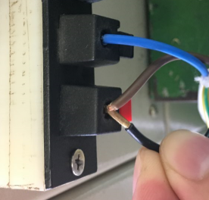
断电。黑线碰触棕线，再重新上电，1S后松开黑线，电机转动提示，表示删码成功
2.删码
3.接线
将电源线各引线接入到琴键夹中
棕
蓝
不接
黄绿
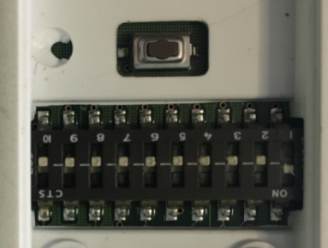
4.1.对码（001#客户专用）
将测试器背面的拨码开关打到“1”，通电之后长按P2键，电机转动提示，表示对码成功，电机往一个方向运转，再按一下上行键
放大
P2
上
停
下
★对码成功后上行键不能忘记按
4.2.对码（236#客户专用）
上
停
下
电机通电之后长按上行键+下行键5S，电机转动提示，表示对码成功，电机转动一下，再按一下下行键，此时按发射器上行键电机上行，按下行键电机下行
★对码成功后下行键不能忘记按
DOOYA 作业指导书JS-9-1.234 C/02
适用类型：R型、E型电机[001#、236#] | 制程站别：接地、高压、噪音测试 | 人数：1 | 标准工时： | 日期：2019/9/19
作业步骤：

5.低压测试电机吸合
开关打到低压测试吸合，在打正反转，测试电机是否正常吸合转动，正反转各测试3次，正常吸合OK,否则NG
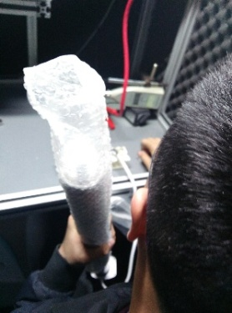
开关打到高压，电机减速端靠近耳朵处听有无杂音，正反转都要检查
6.检查杂音
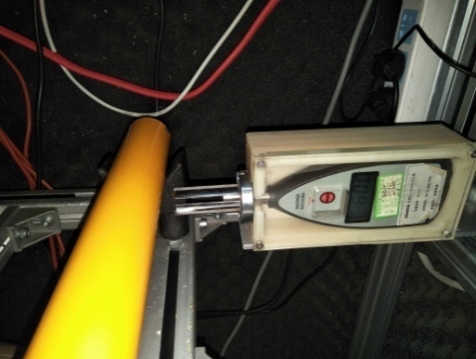
7.测试噪音
★电机不能反转
5cm
分贝仪距离电机减速端5CM处测噪音值，正反转各测1次
★测试时，噪音房窗户必须关闭
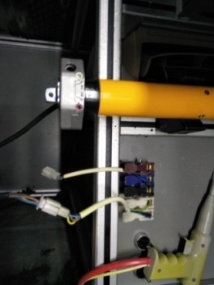
8.接入引线
将蓝、黑、棕、白接到左边琴键夹，将黄绿线接到右边琴键夹
放大

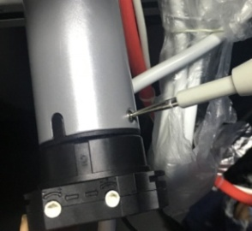
高压接地测试枪头部金属部分触碰触接地螺丝，然后按下测试枪按钮，测试枪指示灯亮，开始测试
9.高压、接地测试

测试中，“TEST”黄色指示灯亮
测试结束，测试合格时，“PASS”绿色指示灯亮
测试结束，测试不合格时，“FAIL”红色指示灯亮，并伴有警报声音
★测试不合格时设备红色指示灯亮，并伴有警报声音，按下“RESET”键重置设备
RESET键

